ORBIT SELF

 | HEAD OFF : NO7 , GROUND FLOOR , ADARSH INDUSTRIAL ESTATE , SAHAR RAOD
 | ANDHERI ( EAST ).MUMBAI - 400099. INDIA
 | Tel no : +91 - 22 - 20881528 | 48264453 | 40159630 |​ 68280634
 | MOB : 9029000202 ( C.S ) +91- 7021963861 ( OPERATIONS 2PM TO 7 PM )
 | E-MAIL : orbitexp@gmail.com , orbit@orbitexp.com
 | MR.SHISHIR.RUNGTA.MOB :+ 91 9820442719 |  | MR ASHOK GUPTA : MOB : + 91 9221219483
 | MR.SACHIN.RUNGTA :MOB : +91 9820055899 |  | HOME PAGE - www.orbitexp.com
CO COURIER TARIFF OF ORBIT W.E.F. 05.01.2026
DESTINATION |  | BULK RATE PER KG |  |  | PAYMENT MODE
 | 6KG + | 11KG + | 21Kgs + | 45KG - 70 KG | CASH OR GST
NEPAL | 155 | 155 | 155 | 155 | GST
SRI LANKA | 200 | 200 | 200 | 200 | GST
SRI LANKA - DUTY FREE | 690 | 690 | 690 | 690 | GST
Hong Kong | 255 | 255 | 255 | 255 | GST
Malaysia | 185 | 180 | 180 | 180 | GST
Singapore (Foodstuff max 5kg) | 230 | 220 | 205 | 205 | GST
THAILAND | 280 | 280 | 280 | 265 | GST
UGANDA ( Tin no required ) | 345 | 335 | 335 | 335 | GSTS
UGANDA - DUTY FREE | 775 | 755 | 700 | 615 | CASH & GST
RWANDA | … | … | 500 | 475 | CASH & GST
ZAMBIA | 430 | 430 | 430 | 430 | GST
MALAWI | 420 | 420 | 420 | 420 | GST
KENYA | 185 | 185 | 185 | 185 | GST
KENYA - DUTY FREE | 475 | 475 | 475 | 475 | GSTS
Mauritius | 315 | 315 | 315 | 315 | GST
GHANA | 490 | 465 | 445 | 445 | GSTS
NIGERIA | 415 | 365 | 350 | 350 | GSTS
NIGERIA DUTY FREE | 805 | 765 | 765 | 765 | GSTS
TANZANIA | 335 | 315 | 315 | 315 | GSTS
TANZANIA - DUTY FREE | 715 | 715 | 715 | 715 | GST
SOUTH AFRICA DUTY FREE | 555 | 555 | ( MAX WT. ON ONE AWB IS 15 KG ONLY ) |  | GSTS
RUSSIA | 2300 | 2000 | 1850 |  | GST
UK DUTY FREE | 435 | 315 | 315 | 30KG.PER BOX MAX | CASH

COUNTRY NAME | 7KG + | 11KG + | 21Kgs + | DOX REQUIRED
UAE | 190 | 180 | 180 |  | CASH
BAHRAIN | 315 | 300 | 290 |  | GST
Qatar (1Box:1AWB) | 305 | 290 | 285 | C R COPY COMPULSORY (Color print) | GST
Oman (1Box:1AWB) | 240 | 240 | 240 | ID Compulsory | GST
Kuwait (Food item not allowed) | 315 | 300 | 290 | Maximum weight per AWB 30Kgs. | GST
Iran | 685 | 685 | 685 |  | GST
Saudi Arabia (1Box:1AWB) | 315 | 300 | 290 | C R COPY COMPULSORY (Color print) | CASH
NOTE* 18% GST EXTRA W.E.F. 1.7.2017 & NO FUEL SURCHARGE ON ABOVE RATES ----------------
* FOR DHL,UPS,FEDEX , ARAMEX RATES PLEASE REFER OUR ZONE LIST . --- *UNDER NO CIRCUMSTANCES PODS WILL BE CAUSE FOR NON PAYMENT
* WE DO HIGH VALUE - COMMERCIAL MODE SHIPMENT VIA FORM 5 FOR THE ABOVE COUNTRY ON SAME RATE PER KG - ONLY ADDL CLEARANCE CHARGE RS 2500 + GST EXTRA
* CSB-V-MODE-SHIPMENT UP TO 5 LAK RS CAN BOOK & WILL GET SHIPPING BILL COPY ALSO ,IF IN ANY SHIPMENT IS ( DUTY DRAWBACK OR TAX PAID INVOICE IS INVOLVED ) THEN IT WANT GO UNDER CSB -V MODE
* ABOVE DUTY FREE RATES ARE ONLY FOR PERSONAL EFFECT SHIPMENT & NOT FOR TRADE QUANTITY IF DETAINED BY CUSTOM DUTY WILL BE APPLICABLE
* ALL SELF MODE LOAD IS SUBJECT TO SPACE & MIN LOAD FOR ANY COUNTRY TO BE OPERATED ANY FLIGHT CANCLLED OR DELAY DUE TO FLIGHT IS NOT OUR LIBILITY
* OUR SELF NETWORK ( COD - CASH ON DELIVERY ) & DDP MODE ( DUTY DELIVERY MODE ) DDP MODE SERVICE CHARGE RS 2500 + GST

Orbt Import
B2B IMPORT FROM CHINA , EUROPE & UK TO MUMBAI ( INDIA ) - DT : 05.01.2026

 | ZONE : A | Zone : R | Zone : S | Zone : T | Zone : U |  | Zone : W | Zone : X | Zone : Y


 | CHINA & HONG KONG | Belgium | Austria | Czech Republic | Estonia | Lithuania | Italy | Poland | UK
 |  | Luxembourg | Denmark | Spain | Finland | Latvia
 |  | Netherlands | France |  | Greece | Norway
 |  | GERMANY |  |  | Hungary | Romania
 |  |  |  |  | Ireland | Sweden
 |  |  |  |  | Liechtenstein | Switzerland
 |  |  |  |  |  | Slovenia

Weight in Kgs
1 | 2145 | 4847 | 4992 | 4,904 | 5718 |  | 4879 | 4793 | 12200
2 | 2701 | 8350 | 8495 | 8,420 | 9221 |  | 8382 | 8296 | 12200
3 | 3443 | 11853 | 11998 | 12,099 | 12724 |  | 11885 | 11799 | 12200
4 | 4185 | 15356 | 15501 | 15,778 | 16227 |  | 15399 | 15399 | 12200
5 | 4926 | 18859 | 19031 | 19,457 | 19793 |  | 19042 | 19042 | 12200
6 | 5668 | 8946 | 9179 | 9,644 | 9995 |  | 9206 | 9206 | 12200
7 | 6410 | 10213 | 10507 | 11,010 | 11378 |  | 10552 | 10552 | 12200
8 | 7151 | 11480 | 11835 | 12,376 | 12760 |  | 11896 | 11896 | 12200
9 | 7893 | 12770 | 13160 | 13,742 | 14142 |  | 13242 | 13242 | 12200
10 | 8635 | 14098 | 14488 | 15,109 | 15524 |  | 14587 | 14587 | 12200
11 | 8717 | 11585 | 12007 | 12,620 | 13051 |  | 12079 | 12079 | 12200
12 | 9458 | 12570 | 13014 | 13,637 | 14083 |  | 13075 | 13075 | 12200
13 | 10200 | 13556 | 14023 | 14,655 | 15113 |  | 14071 | 14071 | 12200
14 | 10942 | 14543 | 15031 | 15,671 | 16145 |  | 15067 | 15067 | 12200
15 | 11244 | 15528 | 16038 | 16,690 | 17177 |  | 16063 | 16063 | 12200
16 | 11985 | 14131 | 14661 | 15,324 | 15825 |  | 14677 | 14677 | 12200
17 | 12727 | 14967 | 15522 | 16,192 | 16708 |  | 15524 | 15524 | 12200
18 | 13469 | 15805 | 16380 | 17,061 | 17591 |  | 16371 | 16371 | 12200
19 | 14210 | 16643 | 17238 | 17,928 | 18472 |  | 17218 | 17218 | 12200
20 | 14952 | 17478 | 18096 | 18,798 | 19355 |  | 18065 | 18065 | 12200
BULK RATE PER KG + GST
21 | 635 | 761 | 792 | 826 | 853 |  | 790 | 790 | 800
22 | 635 | 760 | 790 | 822 | 849 |  | 787 | 787 | 775
23 | 635 | 758 | 788 | 820 | 846 |  | 785 | 785 | 750
24 | 635 | 757 | 786 | 817 | 843 |  | 783 | 783 | 725
25 | 635 | 756 | 785 | 815 | 840 |  | 781 | 781 | 700
26 | 635 | 754 | 783 | 812 | 837 |  | 779 | 779 | 675
27 | 635 | 753 | 782 | 810 | 835 |  | 778 | 778 | 650
28 | 635 | 752 | 781 | 809 | 832 |  | 776 | 776 | 625
29 | 635 | 752 | 780 | 807 | 830 |  | 775 | 775 | 615
30 | 635 | 758 | 787 | 814 | 839 |  | 781 | 781 | 600
35 | 635 | 691 | 718 | 743 | 766 |  | 712 | 712 | 575
40 | 635 | 656 | 680 | 703 | 724 |  | 674 | 674 | 550
45 | 635 | 614 | 637 | 658 | 678 |  | 631 | 631 | 525
50 | 625 | 612 | 634 | 655 | 675 |  | 628 | 628 | 500
55 | 615 | 610 | 631 | 651 | 672 |  | 625 | 625 | 495
60 | 600 | 609 | 629 | 649 | 669 |  | 623 | 623 | 495
65 | 585 | 608 | 627 | 647 | 667 |  | 621 | 621 | 495
70 | 575 | 603 | 621 | 641 | 660 |  | 617 | 617 | 495
70KG + | 550 | 556 | 581 | 599 | 613 |  | 588 | 590 | 495
100KG + | 500 | 480 | 505 | 523 | 537 |  | 512 | 514 | 355
200KG + | 490 | 452 | 477 | 495 | 509 |  | 484 | 486 | 355
300KG + | 480 | 409 | 434 | 452 | 466 |  | 441 | 443 | 355
500KG + | 470 | 371 | 396 | 414 | 428 |  | 403 | 405 | 355
ON ARRIVAL MUMBAI (INDIA) COURIER TERMINAL- Clearance Crg. (Low Value or High value) + GST 18%
LOW VALUE CLEARANCE | INR 500
HIGH VALUE CLEARANCE | INR 2500
HANDLING CHARGE DUTY | INR 500
** OTHER HANDLING CHARGES IF APPLICABLE :
* ( SINGLE PIECE WEIGHT > 24KG OR DIMENSION (L/B/H) >100CM Any Side Exceeds then per pc = Handling charge = Rs 3500 + gst
* LOW VLAUE SHIPMENT INVOCE VALUE LIMIT = INR 1000
*HV Shipments Export Declaration Charges (Origin) IF (More than 1000€ ) = INR 6500 NET + GST .
*HV Shipment Export Declration CHINA - AT ORIGIN IF Required = INR 4500 NET + GST
* On Arrival - Any Duty ,Taxes , Fine , Plenty , Storage , Dammurage , THC , DO , Import Facilitation fees or Government related charges as per actual .

ACC FORM
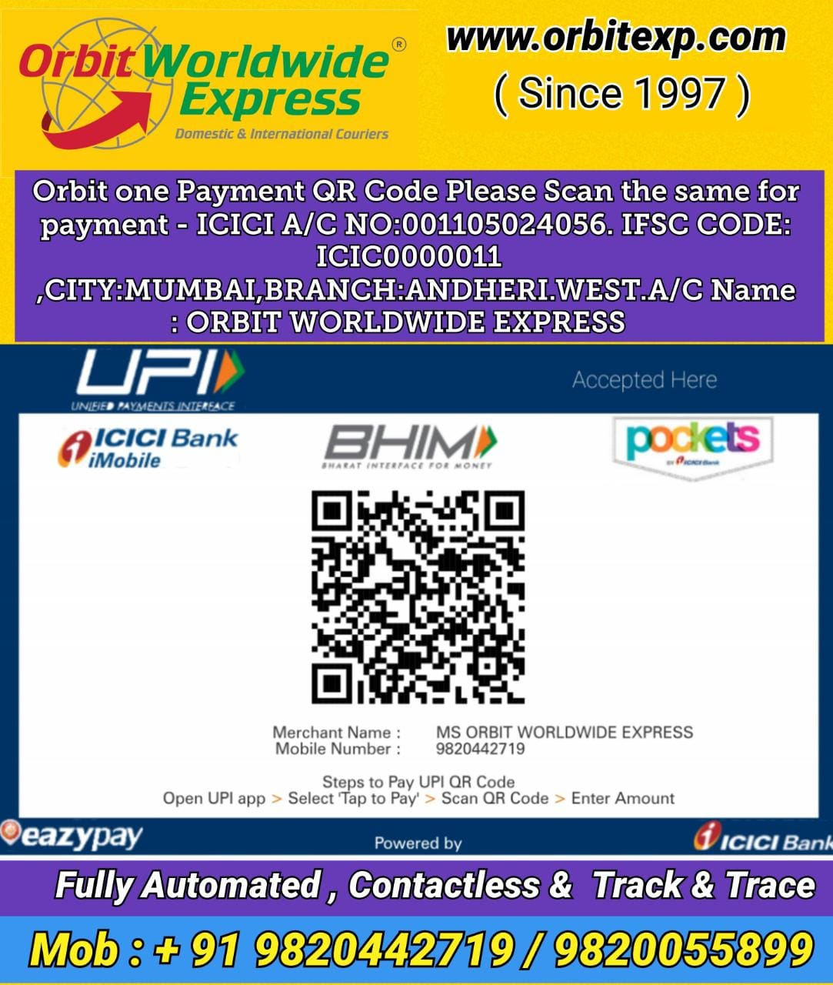
 |  |  |  |  |  |  | DT .01.01.2026

7 ADARSH INDL. EST. SAHAR ROAD , CHAKALA ,ANDHERI (E) ,MUMBAI -40099 .INDIA
​MOB : +91- 9029000202 ( C.S )
Tel no: + 91 - 22 - 48264453 | 40159630 |​ 68280634 | 20881528
E-MAIL : orbitexp@gmail.com , orbit@orbitexp.com HOME PAGE - www.orbitexp.com

KYC FORM CUM A/C FORM FOR ORBIT WORLDWIDE EXPRESS &
ORBIT FREIGHT & LOGISTIC . Hereinafter referred as '' ORBIT ''

PLEASE COMPLETE THE DETAILS AS PER BELOW TO GET YR A/C CODE ( CUSTOMER CODE )

TO, |  |  | DATE : ……………
ALL CO - COURIERS , CO CARGO , RETAIL OR WALKING CUSTOMERS
PLS BE INFORMED THAT FROM KNOW ONWARD'S YOU WILL BE ALLOTED BY A CUSTOMER CODE OR YOU
SAY YOU’RE A/C CODE .& LOCATION UNDER WHICH YR CODE REPRESENT YOU’RE A/C CODE , BY WHICH
ALL YR BOOKING WILL BE ACCEPTED AT ORBIT BOOKING COUNTER , IF U DON’T HAVE THIS CODE YR
BOOKING WILL NOT BE ACCEPTED AT OUR END .
SO TO GET THIS CODE PLS FILL THE FORM AND ATTACHED THE REQUIRED DOUCMENTS AND FORWARD THIS
FILLED FORM TO OUR A/C DEPARTMENT AND IN 24 TO 48 HOURS U WILL BE ALLOTED YOR A/C CODE .
YOU CAN CALL OUR A/C DEPT. AFTER FILLING THIS FORM FOR YR CODE BY GIVING THIS FORM REF.NO ….. & DATE

NAME OF THE COMPANY : M/S.
ADRESS :

 |  |  | MOBILE NO :
TEL NO |  |  | WEB SITE :
EMAIL ADRESS :

TAN NO :
PAN NO :
GST NO :

NAME OF THE DIRECTOR/PROPRIETOR OR PATNERS :
MOBILE NO : |  |  |  |  | SIGNATURE

RESIDENCE ADRESS
 |  |  |  | WITH C0PANY RUBBER STAMP (MUST )
TEL NO :

PLEASE ATTACHED THESE REQUIRED DOUCMENT FOR YOUR KYC WICH IS COMPULSARY WITH STAMP & SIGN
(1) XEROX COPY OF GST (2) YOUR COMPANIES VISITING CARD , AADHAR CARD IF INDIVIDUAL COMPANY
(3) PAN CARD (4) PHOTO ID (5)CANCLLED CHEQUE (5)TEL.OR ELECTRIC BILL.(6)SHOPS & ESTABLISHMENTS COPY

PLS NOTE YR CUSTOMER CODE IS : ……………….. |  |  |  | LOCATION IS …………………
E&O.
NOTE :(A) AT THE TIME OF BOOKING SHIPMENT TO ORBIT WE AGREE WITH THEIR TERMS & CONDITIONS (B) WE ARE LIABLE TO PAY ALL
GOVERNMENT TAXES DIRECTLY IF EXEMPTHED BY ORBIT.(C)WE WILL FOLLOW ALL IATA RULES AND REGULATION ON BOOKING
SHIPMENTS TO ORBIT & IN ANY CASE OF ANY BANNED OR ILEGAL ITEMS FOUND ORBIT IS NOT RESPONSIBLE OR ANSWERABLE ,
IT IS WE WHO WILL BE HOLD RESPONSIBLE AND READY FOR ALL THE CONSEQUENCES.

** ALONG WITH YOUR EVERY DAY BOOKING PLEASE SEND YOUR. COMPANIES MANIFEST AND YR .PERSON SHOULD ALSO CARRY YOUR
COMPANIES ID ALSO OR ELSE,WE WANT ACCEPT YR BOOKING & TWO KYC OF EVERY SHIPMENT HE SHOULD CARRY OF ACTUAL SHIPPER .
……………………………………………………………………………………………………………………
 | ACKNOWLEDGEMENT COPY
FORM REF NO …………………….. |  |  | DATE :
NAME OF THE COMPANY
 |  | FOR ORBIT WORLDWIDE EXPRESS & ORBIT FREIGHT & LOGISTIC

Our GST NO : 27AADFO5304L1Z7 ( M/S ORBIT WORLDWIDE EXPRESS )
ICICI A/C NO: 001105024056. IFSC CODE: ICIC0000011 ,CITY:MUMBAI,BRANCH:ANDHERI.WEST.A/C ORBIT WORLDWIDE EXPRESS

Our GST NO : 27ADIPR2306K1ZE ( M/S ORBIT FREIGHT & LOGISTIC )
ICICI A/C NO: 108605500612. IFSC : ICIC0001086 ,CITY: MUMBAI,BRANCH:ANDHERI.E. J.B.NAGAR .A/C ORBIT FREIGHT & LOGISTIC

( On Your Companie’s letter head)

AUTHORIZATION CUM SECURITY DECLARATION FOR ORBIT WORLDWIDE EXPRESS &
ORBIT FREIGHT & LOGISTIC . Hereinafter referred as '' ORBIT ''

 |  |  |  |  |  | DATE :
TO , |  |  | TO ,
DEPUTY COMMISSIONER OF CUSTOMS |  | AND | DEPUTY COMMISSIONER OF CUSTOMS
COURIER CELL , CSI AIRPORT |  |  | SHAR CARGO TERMINAL ,
ANDHERI ( E ) .Mumbai -4000 99 |  |  | ANDHERI ( E ) Mumbai -4000 99
( FOR COURIER ) |  |  | ( FOR CARGO )

& To whomsoever it may concern

I / we authorization to ORBIT WORLDWIDE EXPRE ( ORBIT ) , including its group companies and their customs
brokers and agents, to act as our agent for the purpose of arranging customs clearance at various customs location
within India for all our Shipments, departing from India under the provisions of the various Acts, Rules, regulations
and procedure as laid down under the regulatory environment of India to enable ORBIT to arrange clearance of Import &
Export shipment on my/our behalf
I/We also give our consent and authorize ORBIT to generate, sign, submit and file on our behalf, in physical form or
digitally, the various forms like e-way bill, shipping bill, and other forms, as and when required, under various
statutes for undertaking the carriage, clearance or delivery of Shipment. I / we have been guided to abide by the
statutory requirements applicable for our Shipments and to keep myself / ourselves updated with all applicable acts and regulations
for my Shipments. I/We will be responsible for the declaration being made to regulators based on our document / instructions

I/We further declare that our GSTIN / Know Your Customer (“KYC”) are valid and we authorize ORBIT to use the same while
undertaking transportation and clearance of our shipments on our behalf.

I/We certify that majority of our shipments dispatched by us, come from our own account customers, OR its our own shipment.
or if its comes to us via any Co - Couriers & Co - Cargo who are know to us and whose reliability we do not doubt,at the same time
we also maintain their KYC doucments.
But the shipments from unknown / cash customers are security inspected by us & photo identification
are checked & a copy is attached to all such shipments. A copy of the photo identification is also retained by us

We further declare that shipments do not contain any hazardous commodity as per currant edition of IATA
dangerous goods regulations or any commodity that is restricted for carriage as per India customs rules
& regulations.We also confirm that all these packages / shipments are subjected to a 100% physical
inspection at the time of acceptance.We also agree with ORBIT'S standard terms & condition & limit liability.
& ORBIT has full rights to hold our booked shipment at their end if there is any dispute or outstanding also .

In case of any investigation by Government Authority with regard to the shipments handed over by us for carriage
we declare that we will take complete responsibility & cooperate with investigation agency.

This Authorization Cum Security Declaration shall remain valid and continue till revoked and shall cover all our
shipments addressed to our various offices / branches in India.

( ANY TWO KYC ID IS MANDATORY )
COMPANIES NAME : |  |  | INDIVIDUAL SHIPPER NAME :
AUTHORIZED PERSON NAME :
DESIGNATION :
MOBILE NO : |  |  | MOBILE NO :
GSTIN NO : |  |  | AADHAR CARD NO :
PAN CARD NO : |  |  | PAN CARD NO :
IEC CODE NO : |  |  | PASSPORT NO :

AUTHORIZED SIGANATORY WITH STAMP |  |  | INDIVIDUAL PERSONS SIGN :
AWB NO : |  |  | DATE :

